关系图
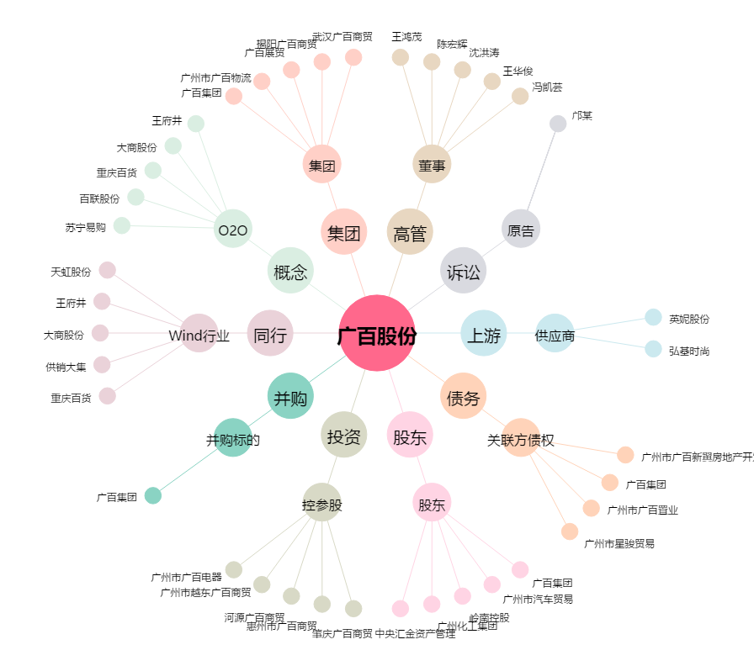
广百股份[002187.SZ] - 关系概览图

